Sayfa2
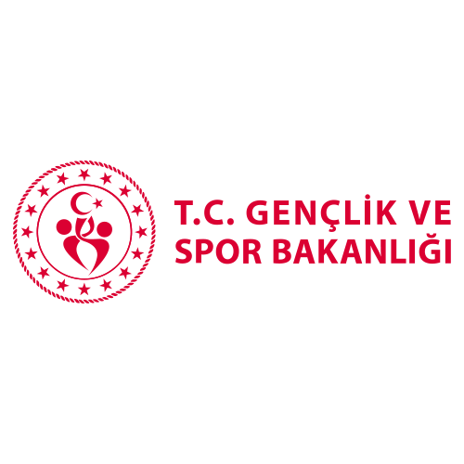
AİT OLDUĞU BİNA | TELEFON NUMARASI
3 TEMMUZ STADYUMU | (442)2335348
ABDURRAHMAN GAZİ YURT MÜDÜRLÜĞÜ | 4425020262
ABDURRAHMAN GAZİ YURT MÜDÜRLÜĞÜ | 4425020263
ALVARLI EFE YURT | 4422361419
ALVARLI EFE YURT | 442 2360656
ALVARLI EFE YURT | 4422360657
ALVARLI EFE YURT | 4422360658
ALVARLI EFE YURT | 4422360659
AŞKALE GENÇLİK MERKEZİ | 4424151097
AŞKALE İLÇE MÜDÜRLÜĞÜ | 4424152068
AŞKALE YURT MÜDÜRLÜĞÜ (A BLOK) | 4424152063
AZİZİYE GENÇLİK MERKEZİ MÜDÜRLÜĞÜ | 4423272757
AZİZİYE GENÇLİK VE SPOR İLÇE MÜDÜRLÜĞÜ | 4426314041
AZİZİYE YURT MÜDÜRLÜĞÜ | 4423280003
AZİZİYE YURT MÜDÜRLÜĞÜ | 4423280008
ERZURUM KIZ YURT MÜDÜRLÜĞÜ (MÜDÜRİYET) | 4422361412
HINIS YURT MÜDÜRLÜĞÜ | 4425112235
HORASAN İLÇE MÜDÜRLÜĞÜ | 4427113841
HORASAN KIZ YURT MÜDÜRLÜĞÜ (B BLOK) | 4427112530
İBRAHİM HAKKI YURT MÜDÜRLÜĞÜ | 4426313175
İBRAHİM HAKKI YURT MÜDÜRLÜĞÜ | 4426313176
İL MÜDÜRLÜĞÜ (ÖZEL KALEM) | 4423280044
İL MÜDÜRLÜĞÜ (FAKS) | 4423280045
İL MÜDÜRLÜĞÜ SANTRAL | 4423280220
İL MÜDÜRLÜĞÜ SANTRAL | 4423280221
İL MÜDÜRLÜĞÜ SANTRAL | 4423280222
İL MÜDÜRLÜĞÜ SANTRAL | 4423280223
İL MÜDÜRLÜĞÜ SANTRAL | 4423280224
İL MÜDÜRLÜĞÜ SANTRAL | 4423280225
İSPİR İLÇE GENÇLİK SPOR (KAYMAKAMLIK BİNASI) | 4425021357
KAZIM KARABEKİR YURT MÜDÜRLÜĞÜ | 4422822081
KAZIM KARABEKİR YURT MÜDÜRLÜĞÜ | 4422822082
NARMAN YURT MÜDÜRLÜĞÜ (A BLOK) | 4427412248
NARMAN YURT MÜDÜRLÜĞÜ (B BLOK) | 4427412866
NENEHATUN YURT MÜDÜRLÜĞÜ | 4422361391
NURETTİN TOPÇU YURT MÜDÜRLÜĞÜ | 4425025022
OĞUZHAN YAŞAR YURT MÜDÜRLÜĞÜ + FAKS | 4425020006
OĞUZHAN YAŞAR- NURETTİN TOPÇU YURT MÜDÜRLÜĞÜ | 4425025020
OLTU İLÇE MÜDÜRLÜĞÜ | 4428163324
OLTU YURT MÜDÜRLÜĞÜ (A BLOK) | 4428166684
OLTU KIZ YURT MÜDÜRLÜĞÜ | 4428166685
PALANDÖKEN GENÇLİK MERKEZİ | 4423167585
PALANDÖKEN İLÇE MÜDÜRLÜĞÜ (FAKS) | 4423170761
PALANDÖKEN OLİMPİK YÜZME HAVUZU | 4423191507
PALANDÖKEN GENÇLİK VE SPOR İLÇE MÜDÜRLÜĞÜ (2000 LİK BUZ HOKEY SALONU) | 4423170768
PASİNLER YURT MÜDÜRLÜĞÜ (Erkek yurdu sanral) | 4426612521
PASİNLER YURT MÜDÜRLÜĞÜ (Kız yurdu B blok) | 4426612522
PASİNLER YURT MÜDÜRLÜĞÜ (Kız yurdu santral) | 4426612523
RABİA HATUN YURT MÜDÜRLÜĞÜ | 4423430374
STAD (KAZIM KARABEKİR) (YENİ) | 4425022725
SPORCU KAMP EĞİTİM MERKEZİ | 4425023985
SPORCU KAMP EĞİTİM MERKEZİ | 4425025128
UZUNDERE GENÇLİK MERKEZİ | 4427912687
UZUNDERE İLÇE MÜDÜRLÜĞÜ | 4427913030
YAKUTİYE GENÇLİK MERKEZİ | 4422383305
YAKUTİYE GENÇLİK MERKEZİ | 4422383306
YAKUTİYE İLÇE MÜDÜRLÜĞÜ | 4422381508
YAKUTİYE İLÇE MÜDÜRLÜĞÜ (FAKS) | 4422135542
YAKUTİYE KIZ YURDU (YENİ) | 4425026475

